상품제안서
[ITALIA 19V69] 러비든 도자기 7P+오일브러쉬 세트 | 상품코드: F18969

 |  |  |  |  |  |  | 02-412-0044 | www.easy1.co.kr
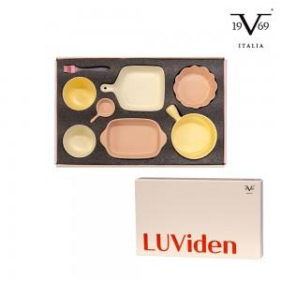

【상세/제작정보】 | 이탈리아 명품 브랜드와 감각적인 디자인의 도자기 세트

【인쇄/포장옵션】 | 스티커 / 포장불가능

【공급단가】 | 수량 | 30~ | 50~ | 100~ | 300~ | 500~
*VAT별도 | 단가 | 28,180원 | 27,730원 | 27,050원 | 26,370원 | 25,920원

【상품 URL】 | http://www.easy1.co.kr/src/goods_detail.php?gdno=18969

